Sheet1
Project Name | PRODUCT STORE SITE
Created By | Snežana Dimitrijević
Creation Date | 20.11.2021.
Reviewed By | Marko Stanković

Test Case ID | Test Description | Test Case Steps | Test Parameters | Screenshot
1001 | Ispitati prikaz proizvoda po kategorijama za kategoriju telefon | 1.Koristeći Chrome browser posetiti link sajta "PRODUCT STORE" 2.U sekciji "CATEGORIES" kliknuti na kategoriju "Phones" 3.Potvrditi da se sa desne strane u odnosu na karticu sada nalaze prikazani samo telefoni 4.Skrolati do kraja a zatim kliknuti na dugme "Previous" 5.Potvrditi da su i dalje prikazani samo telefoni 6.Kliknuti na dugme "Next" 7.Potvrditi da su i dalje prikazani samo telefoni 8.Skrolati do kraja a zatim kliknuti na dugme "Previous" 9.Potvrditi da su i dalje prikazani samo telefoni | Link: https://www.demoblaze.com/index.html | 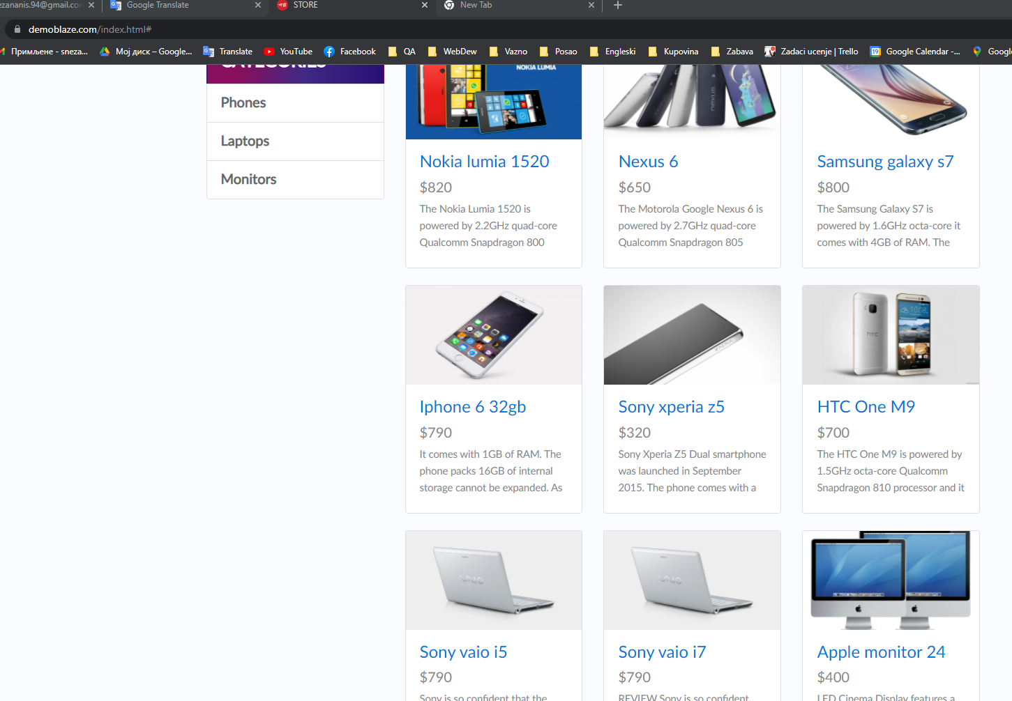
1002 | Ispitati funkcionalnost opcije kreiranja naloga | 1.Koristeći Chrome browser posetiti link sajta "PRODUCT STORE" 2.Odabrati opciju "Sign up" 3.U polje "Username" upisati username 4.U polje "Password" upisati password 5.Kliknuti na dugme "Sign up" 6.Potvrditi da je dobijeno obaveštenje "Sign up successful." 7.Kliknuti na "ok" 8.Kliknuti na opciju "Log in" 9.U polje "Username" upisati username 10.U polje "Password" upisati password 11.Kliknuti na dugme "Log in" 12.Potvrditi da se pored opcije za log out nalazi "Welcome" 13.Kliknuti na "Log out" 14.Potvrditi da je korisnik izlogovan | Link: https://www.demoblaze.com/index.html Username: proba Password: pppppp1
1003 | Ispitati ponasanje korpe kada korisnik nije ulogovan | 1.Koristeći Chrome browser posetiti link sajta "PRODUCT STORE" 2.Iz liste proizvoda odabrati proizvoljni i kliknuti na njega 3.Kliknuti na dugme "Add to cart" 4.Na vrhu stranice kliknuti na "Cart" opciju iz menija 6.Potvrditi da se na listi dodatih proizvoda nalazi odabrani 7.Ugasiti pretraživač 8.Ponoviti korak broj 1, zatim korak 4 9.Potvrditi stanje korpe | Link: https://www.demoblaze.com/index.html

Bug ID | Description | Steps to reproduce | Test Data | Expected Result | Actual Result | Screeenshot | Environment | Severity | Priority | Note
1001 | Pretraga proizvoda po kategorijama ne radi kada se koristi u kombinaciji sa dugmetom "previous" i "next" | 1.Poseta sajtu i odabir kategorije "Phones" 2.Potvrdjen prikaz samo telefona 3.Klik na dugme"previous" 4.Prikaz proizvoda različite kategorije, a očekivani su samo telefoni 5.Klik na dugme"next" 6.Prikaz proizvoda različite kategorije, a očekivani su samo telefoni |  | Prikazani proizvodi kategorije "phones" | Prikazani proizvodi različitih kategorija |  | OS: Windows Browser: Chrome | Minor |  | Pri prvom odabiru kategorije, verovatno ne bi trebalo biti moguće kliknuti na "previous", već tek nakon prelaska na stranicu 2
1003 | Proizvodi ostaju trajno u korpi i po odlasku sa sajta, sve do ručnog brisanja | 1.Poseta sajtu 2.Dodavanje proizvoljnog proizvoda u korpu 3.Potvrda da se proizvod nalazi u korpi 4.Odlazak sa sajta 5.Ponovna poseta sajtu i provera statusa korpe 6.Utvrđeno da se proizvod nikada sam ne uklanja, čak ni po gašenju sajta kada korisnik nije ulogovan |  | Korpa se automatski prazni kada neulogovani posetilac napusti sajt | Korpa ostaje puna sve do ručnog brisanja |  | OS: Windows Browser: Chrome | Critical

